導入および稼働準備
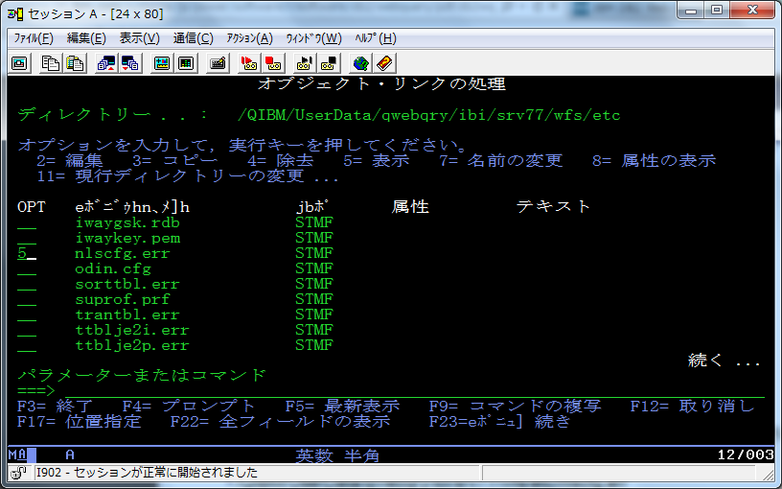
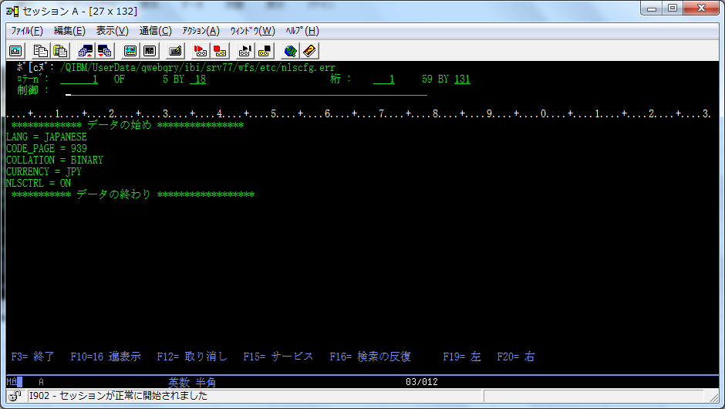
環境：
Power720
IBMi：V7R2
DB2WebQuery：V2R1M0

参考情報
http://www-06.ibm.com/systems/jp/power/software/i/software/db2/webquery/pdf/db2wq_v2r1_install_201405.pdf

前提SW条件（V7の場合）
5770-SS1：OPT３（Extended Base Directry Support）
5770-SS1：OPT１２（Host Server）
5770-SS1：OPT３０（Qshell)
5770-SS1：OPT３３（PASE)
5770-SS1：OPT４３（追加フォント)
5761-JV1：OPT11（Java SE6 32bit)
5770-DG1：Base（IBM HTTP Server for i5/OS)

前提PTF要件
SF99720：CUM(累積)PTF・・・できれば最新
SF99719：HyperVisorグループPTF
SF99716：JavaグループPTF
SF99713：HTTPグループPTF
SF99702：DB2グループPTF

●システム値の変更（QLOCALE）
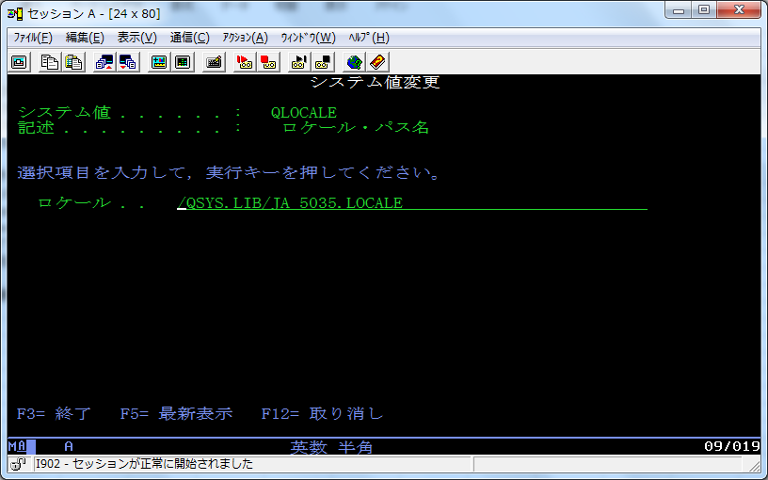

●導入ユーザーのCRTUSRPRFコマンドにて作成（QCCSIDが５０３５以外の場合）
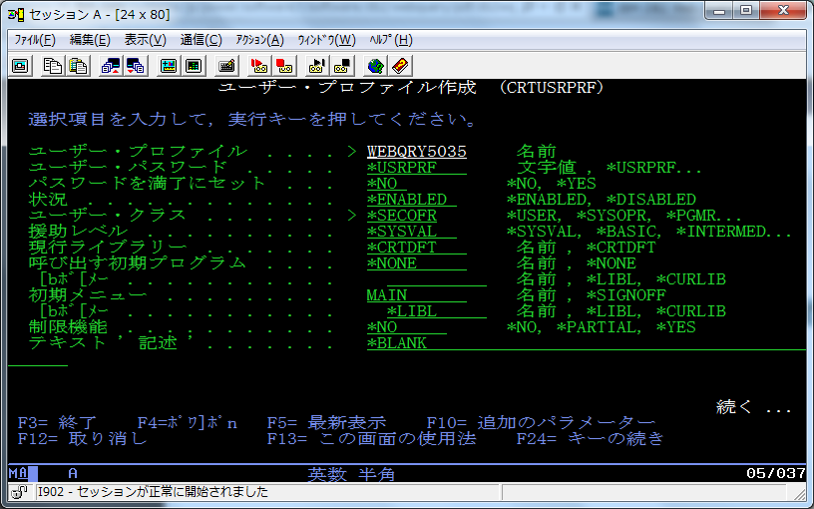

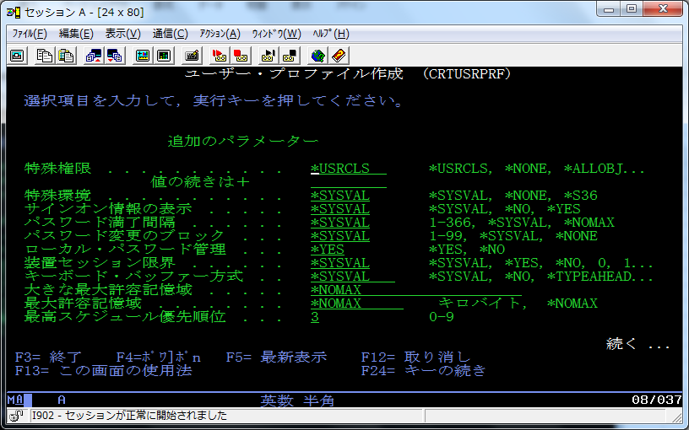

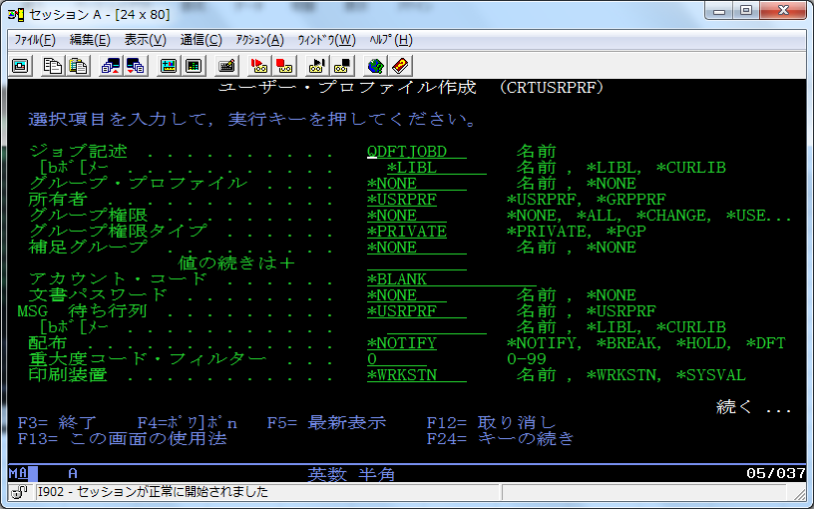

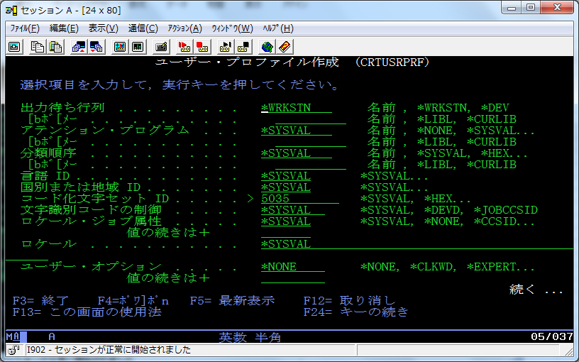

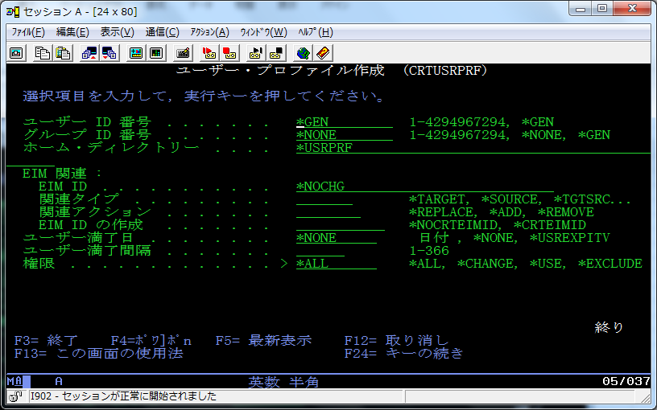

●DB2WebQueryの導入（RSTLICPGMコマンドにて）
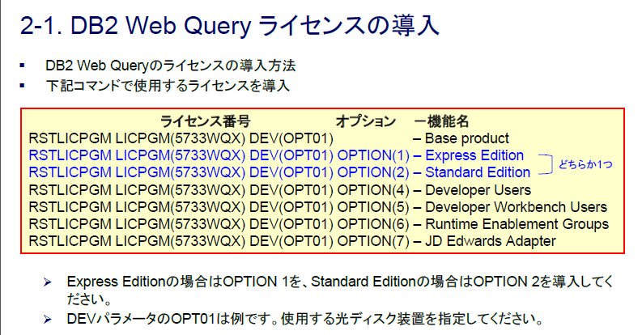

●導入の確認（WRKLICINFコマンド）
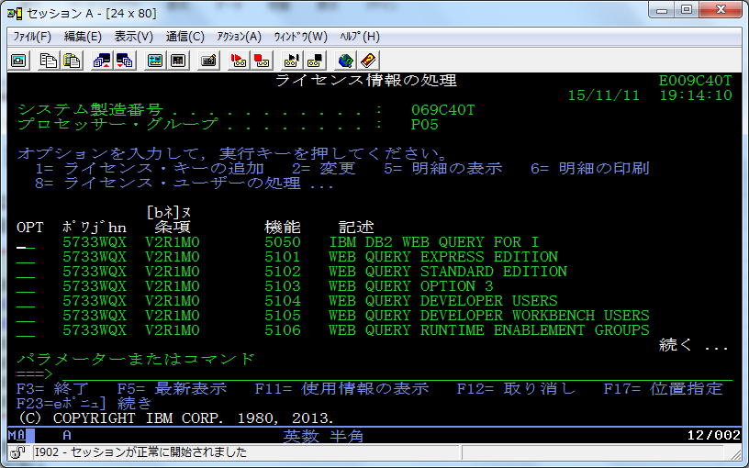

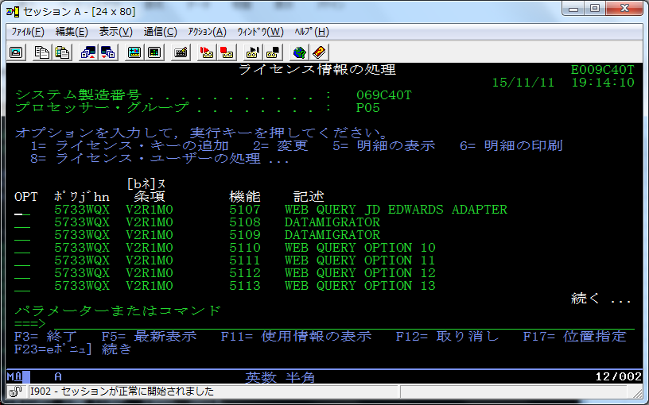

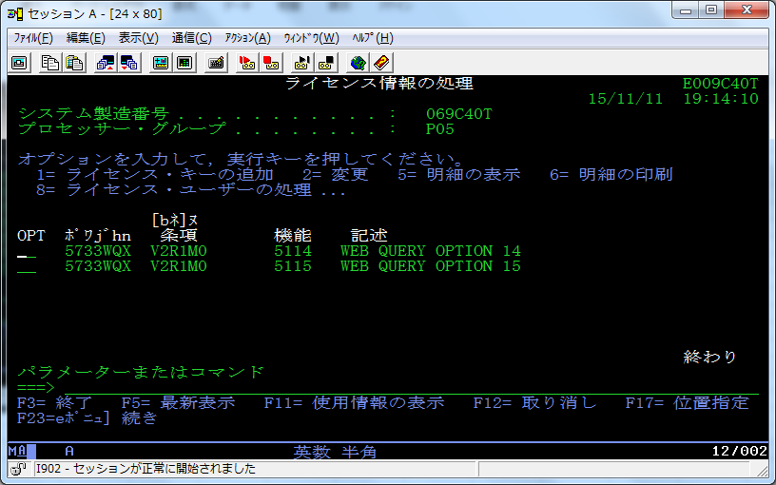

●グループPTFの準備（FixCentralサイトより、DB2WebQueryのグループPTFをダウンロードする）
http://www-933.ibm.com/support/fixcentral/

●グループPTFの適用（適用後はWRKPTFGRPコマンドにて確認） ・・・ 因みに”SF99747”がDB2WebQuery2.1.0のPTF番号です。
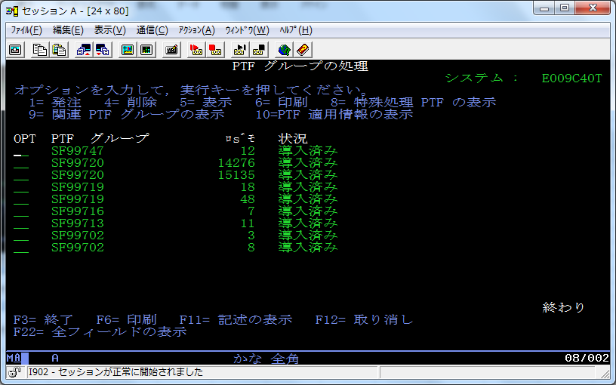

●QWQADMINユーザーの設定変更（パスワードとCCSID：５０３５）
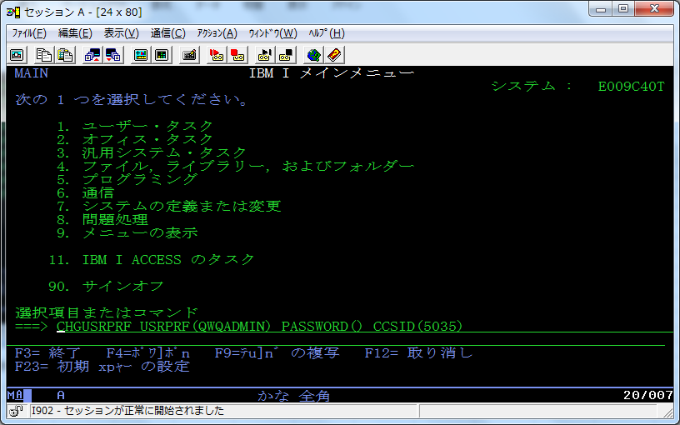

●ライセンスキーの追加（ADDLICKEYコマンド） ・・・ 以下は例です。
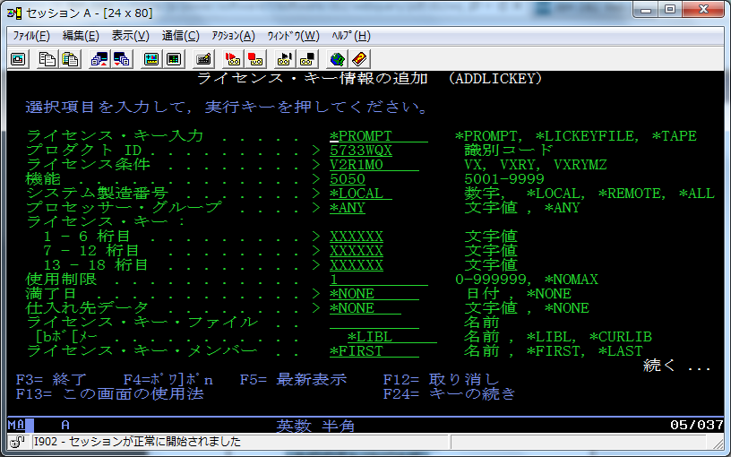

●日本語の言語設定（WQSETNLSコマンド）
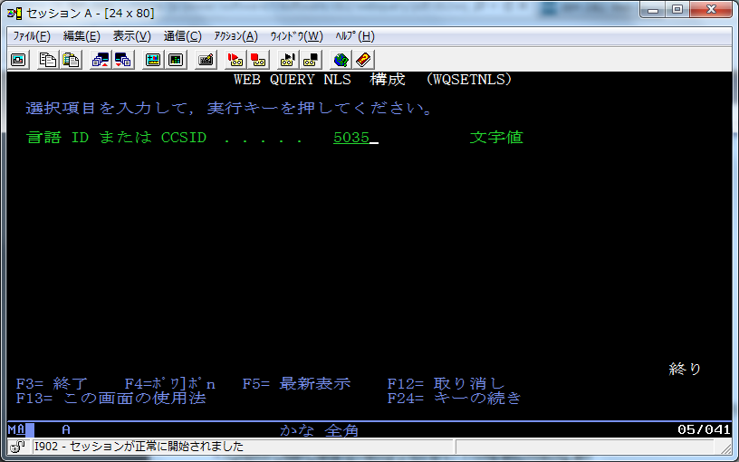

●上記を実行後の適用確認（WRKLNKコマンド）

稼働確認および設定
●DB2WebQueryのメニュー画面起動（WRKWEBQRYコマンド）
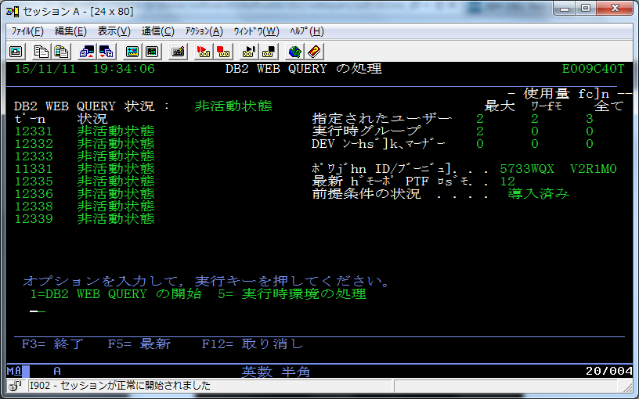

●オプション１を選択、またはSTRWEBQRYコマンドにて起動
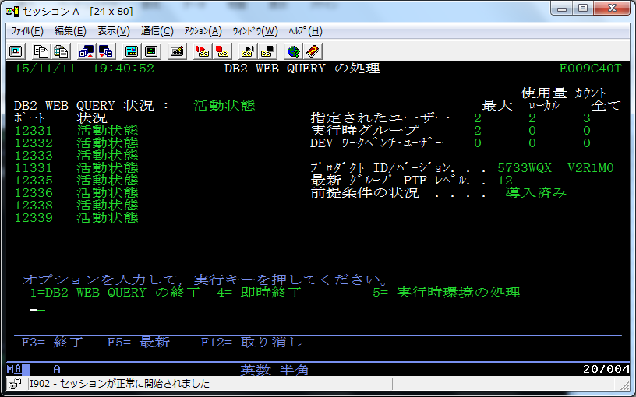

※ポート稼働状況確認（NETSTAT ＊CNNコマンドにて）
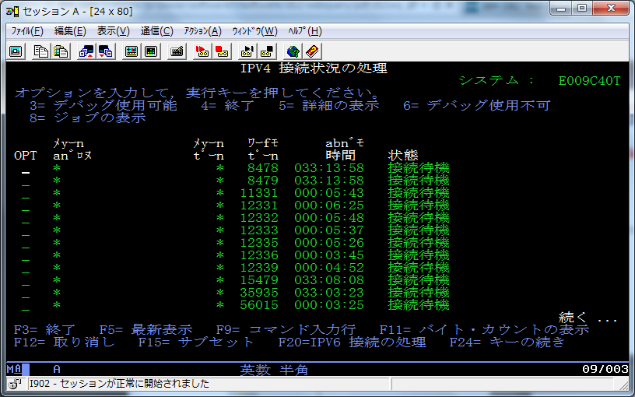

※活動状況確認（WRKACTJOBコマンド）
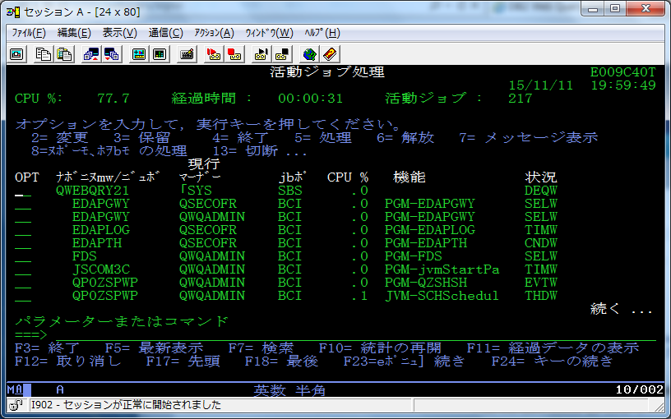

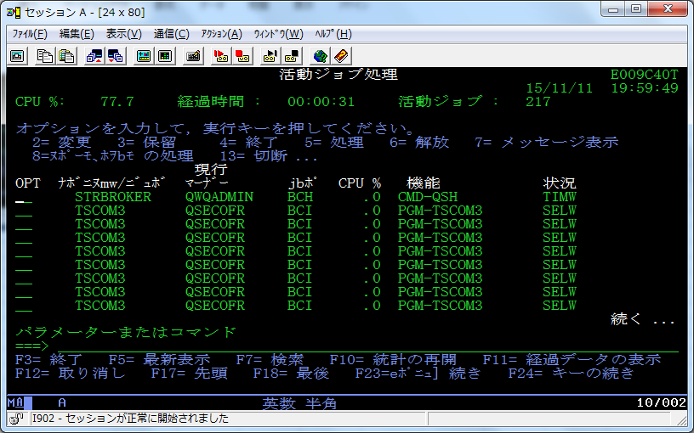

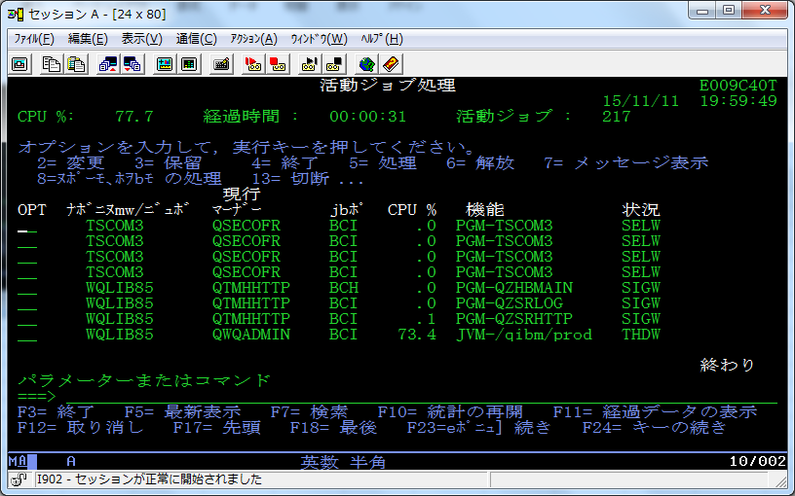

●ブラウザーより、接続確認 ・・・ http://サーバーIPアドレス：12331/webquery
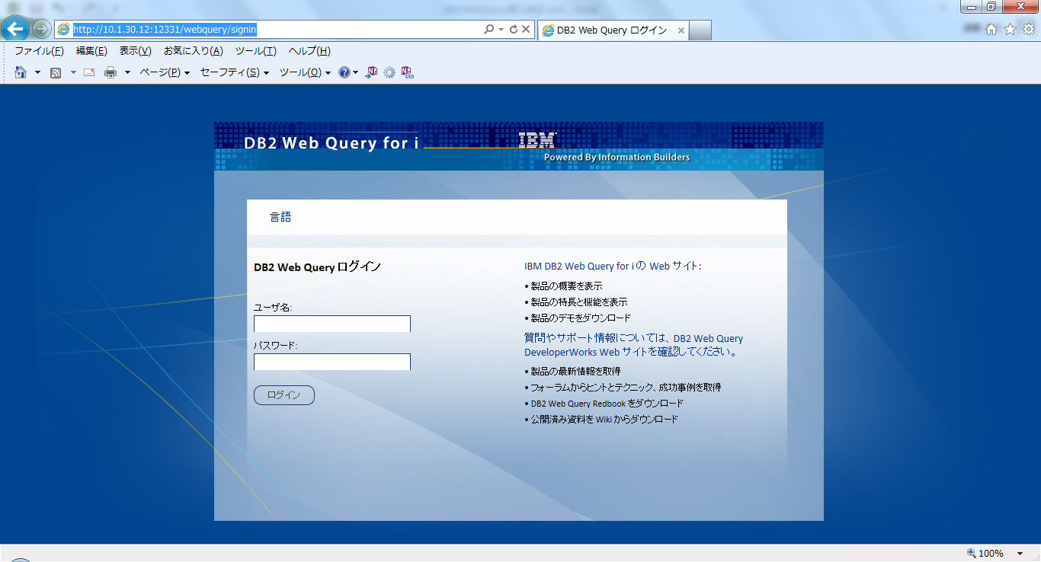

●管理者ユーザー（QWQADMIN）にてログインする
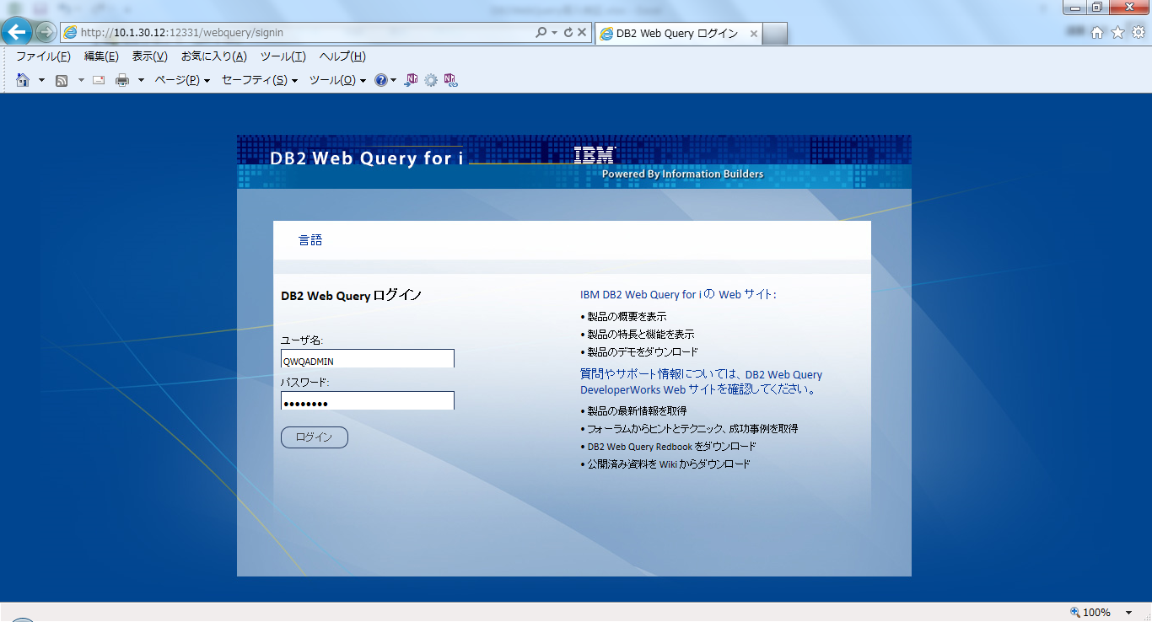

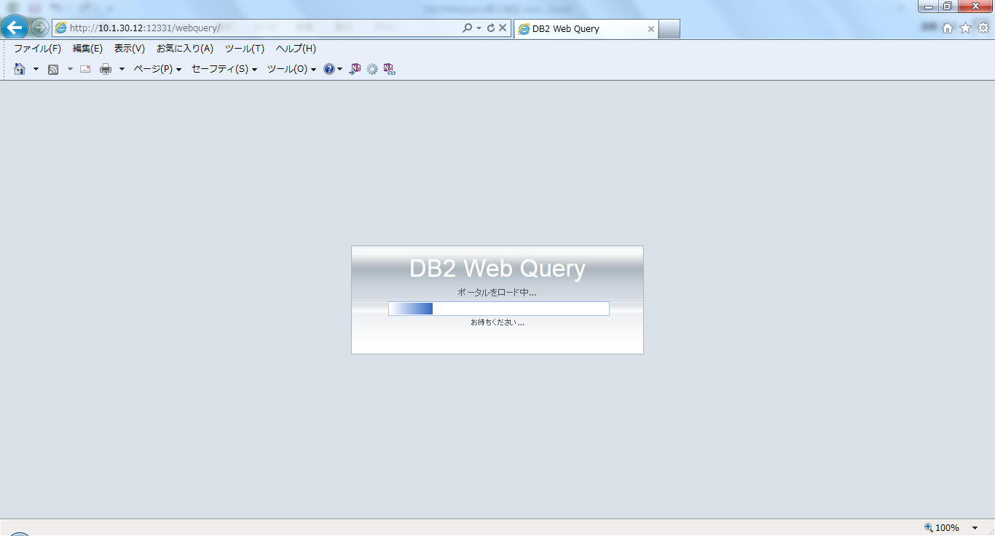

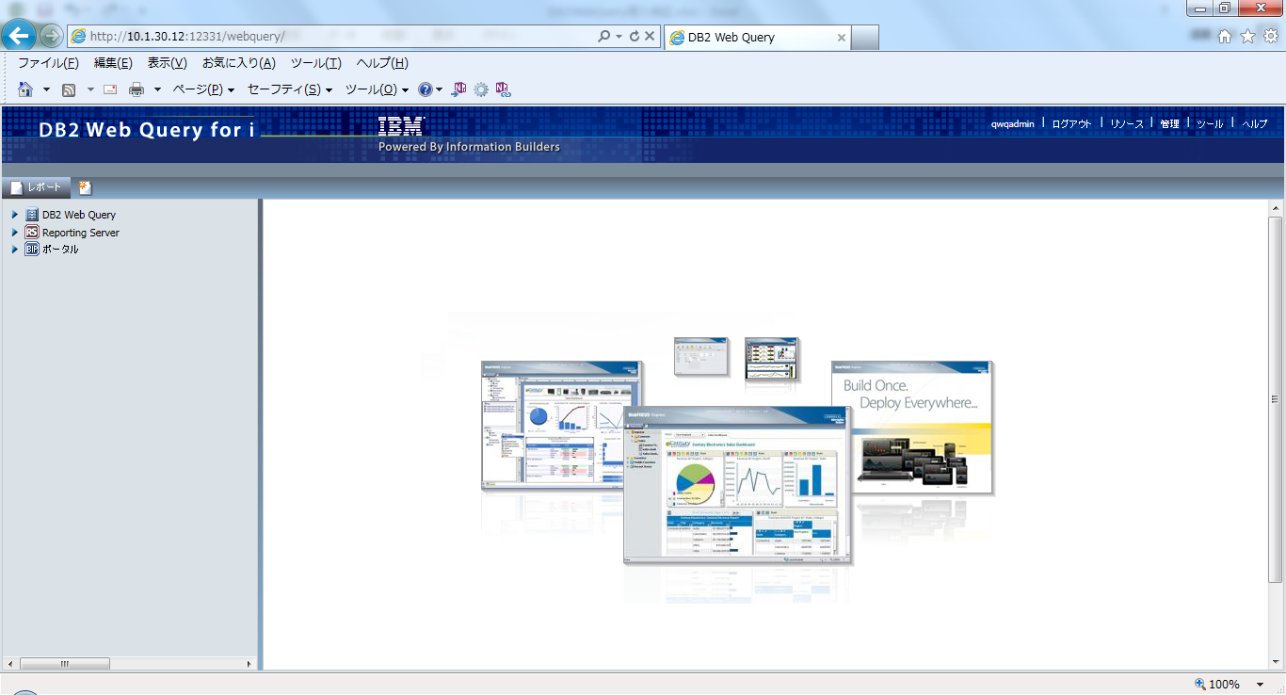

●ユーザー登録 ・・・ 「管理」－「セキュリティセンター」を選択する。
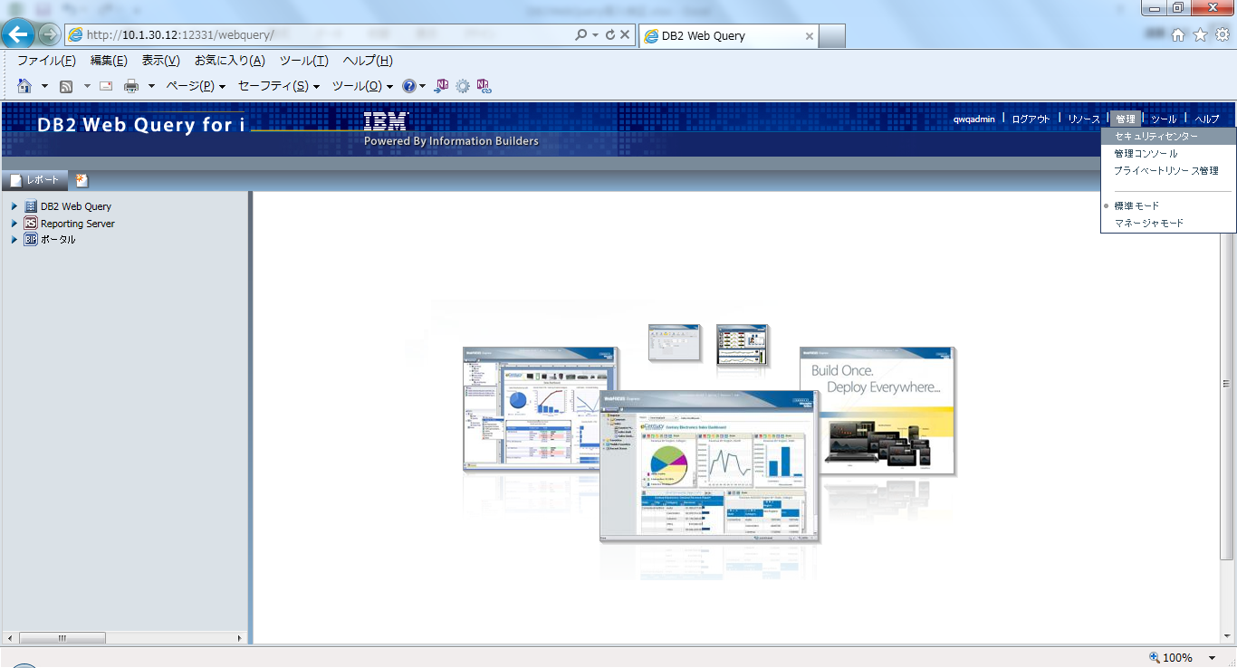

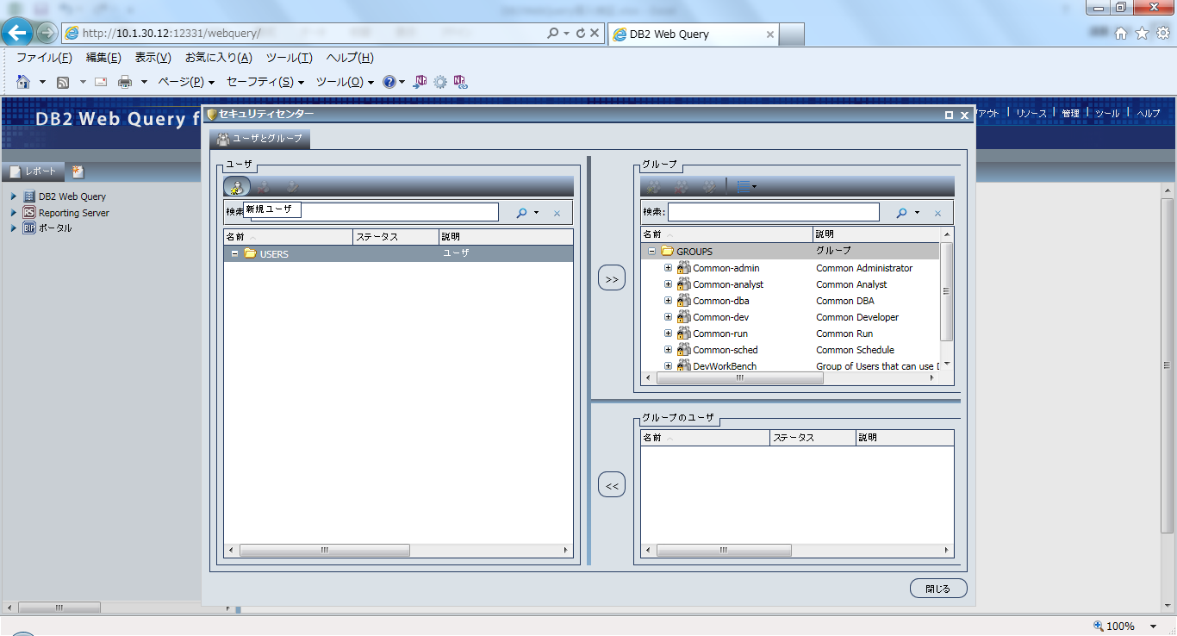

●管理ユーザー登録 ・・・ Administrator権限
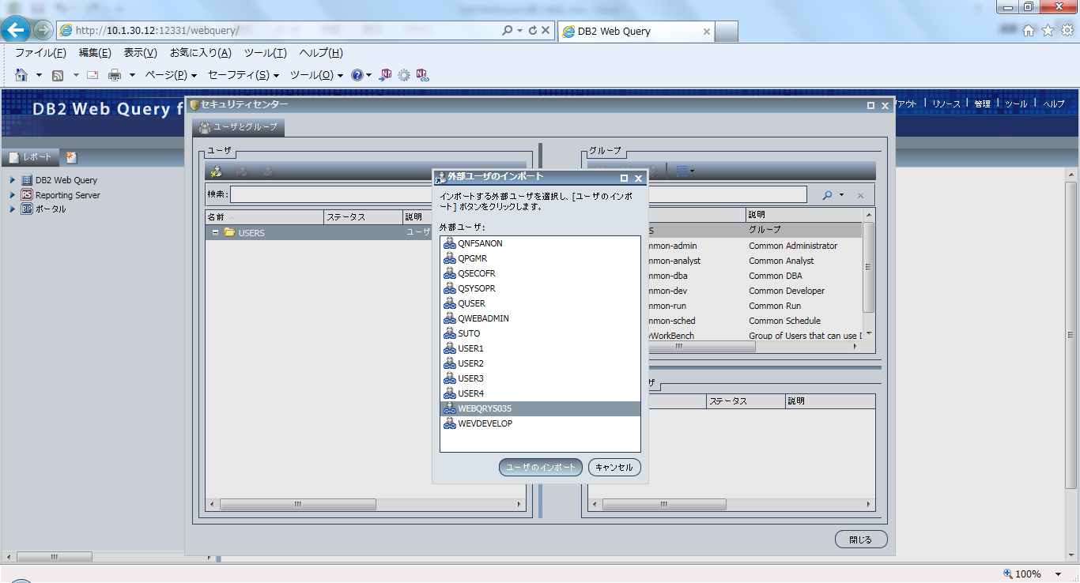

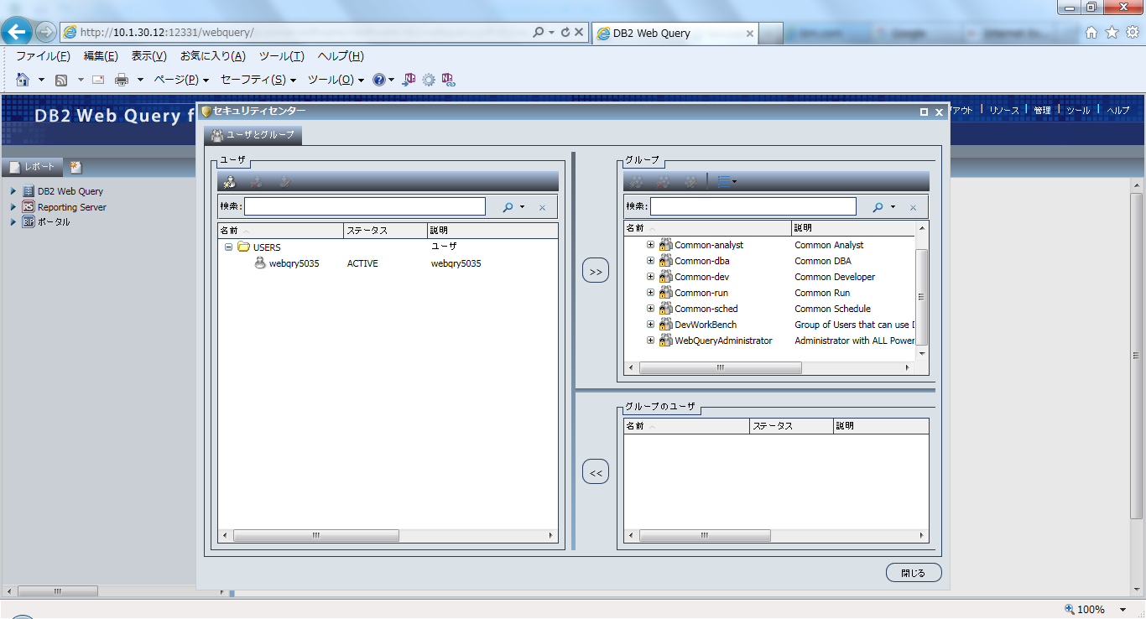

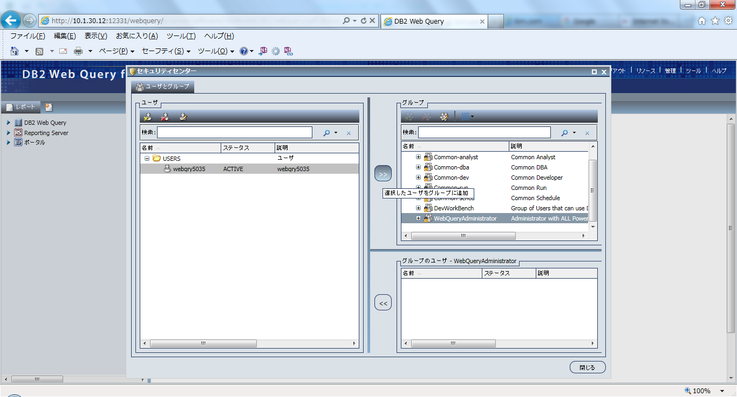

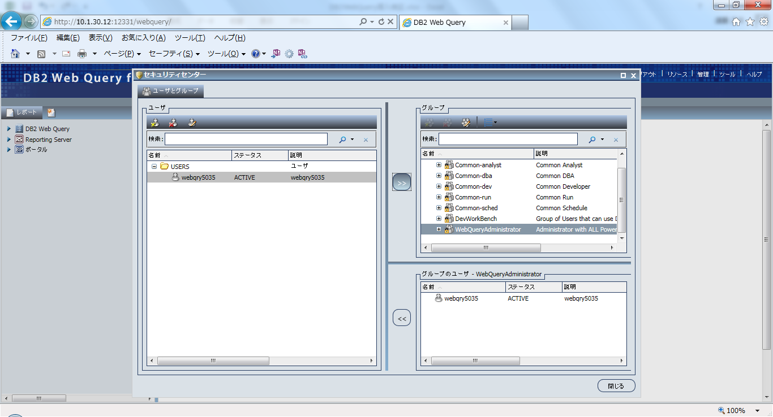

●実行ユーザー登録 ・・・ Run権限
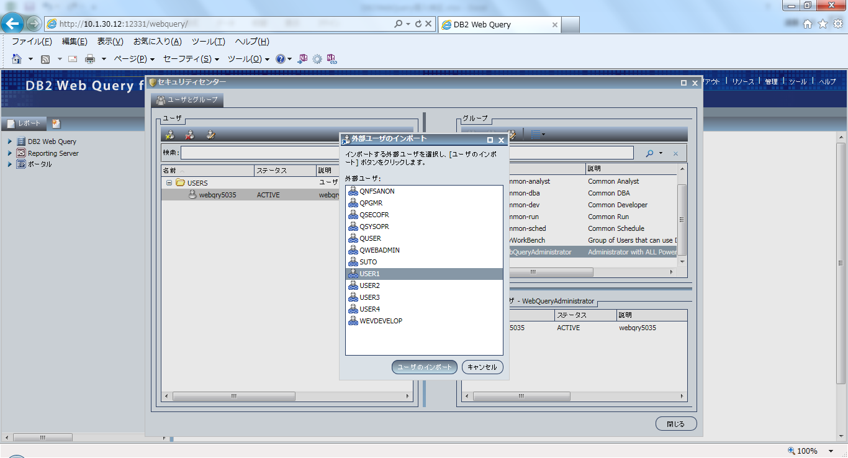

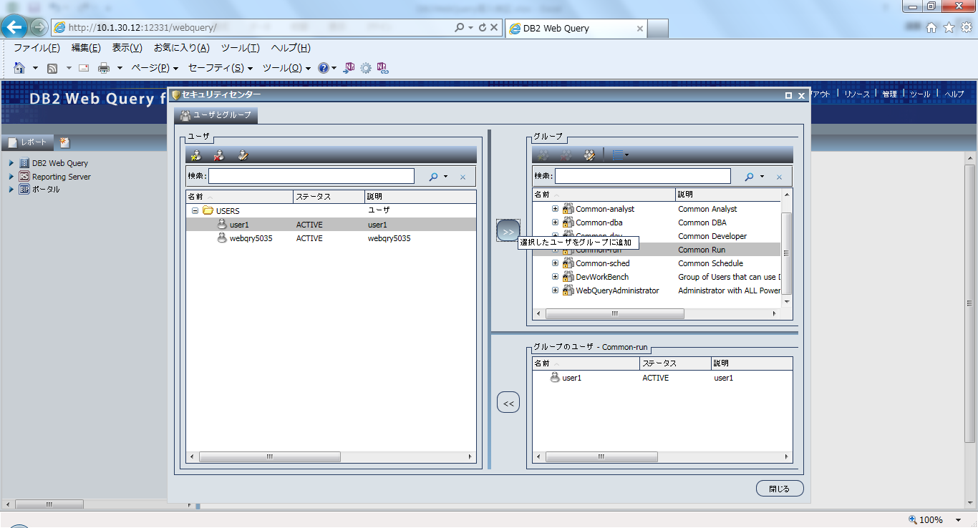

※登録後、「閉じる」ボタンを押下し、ログアウトする。

メタデータ取り込み
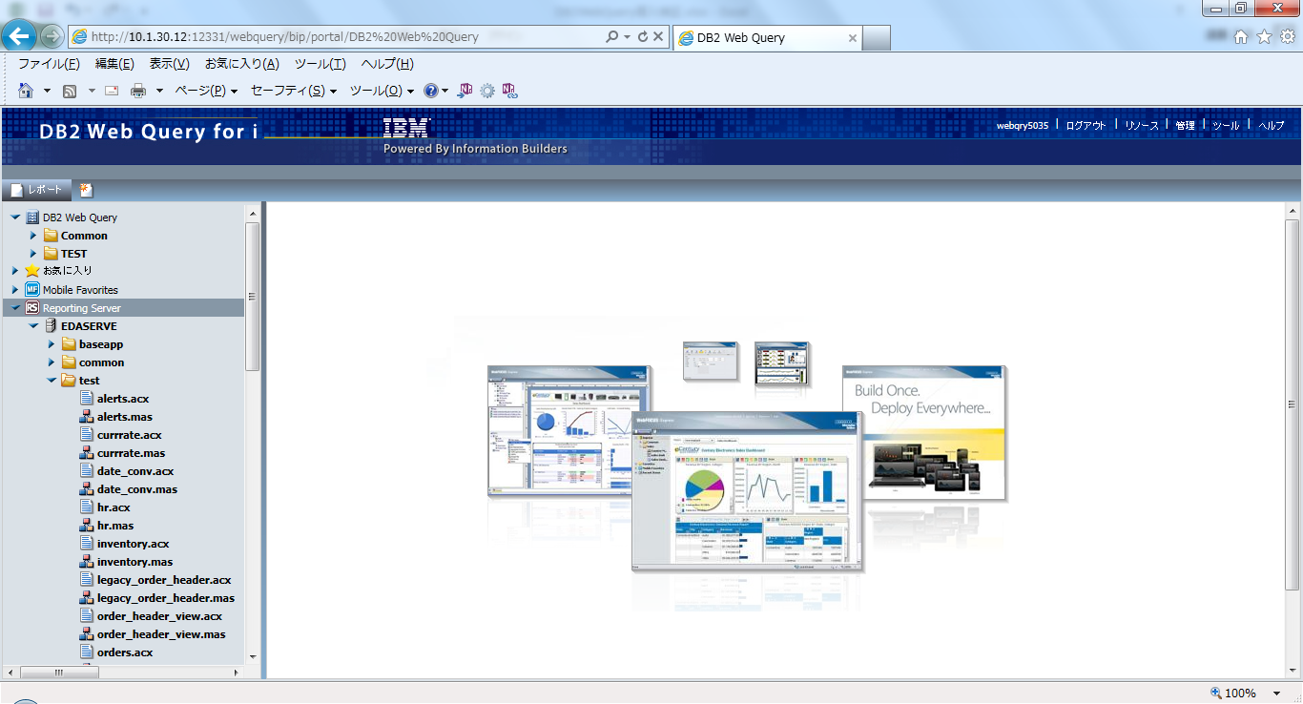
●管理ユーザーでログインする
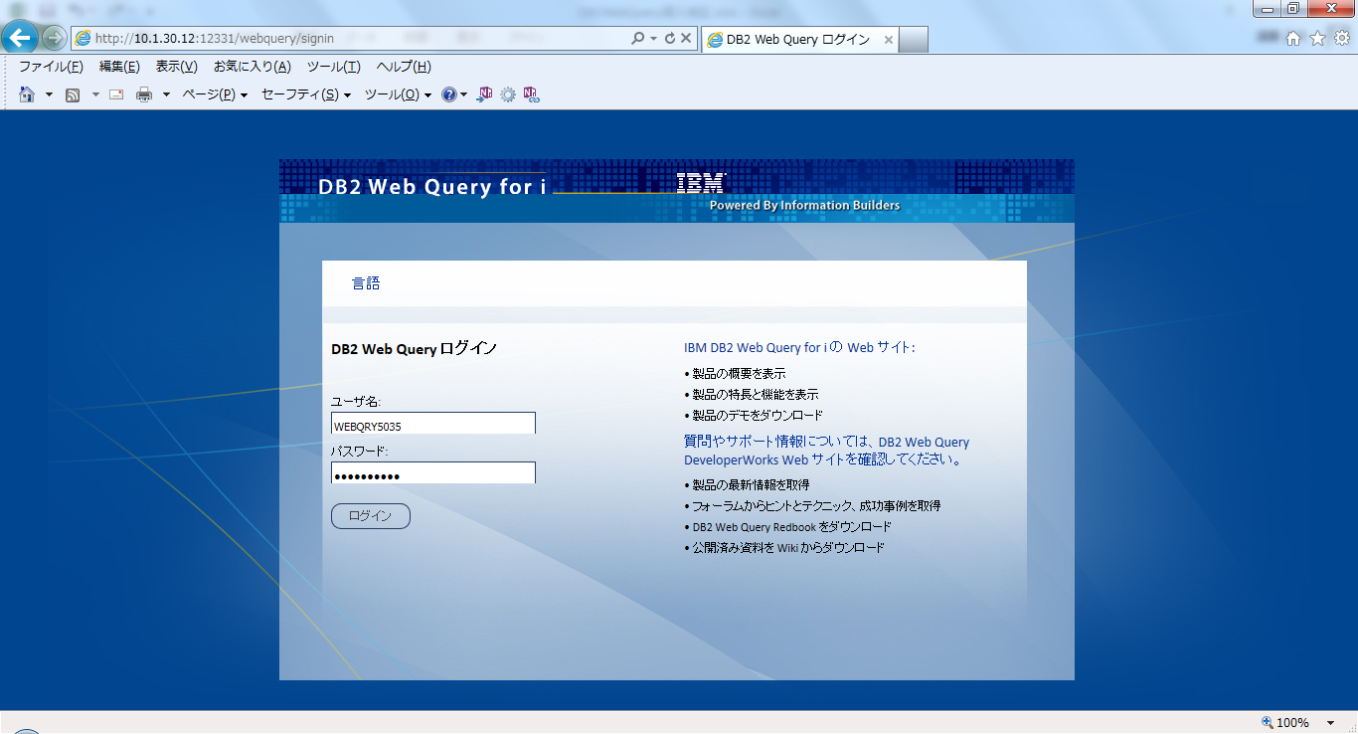

※QWQADMINでログインした画面と異なることを確認


●フォルダーの作成 ・・・ 「DB2 Web Query」－「新規作成」－「フォルダ」
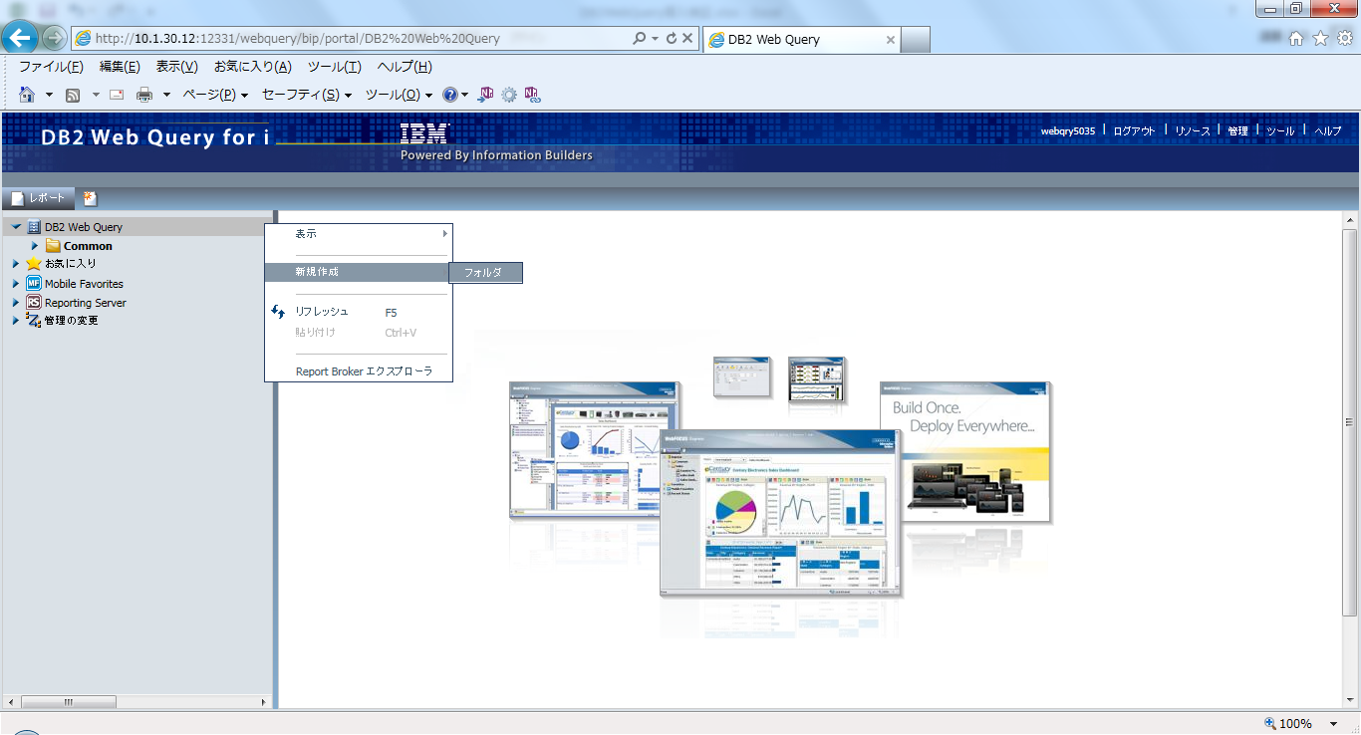

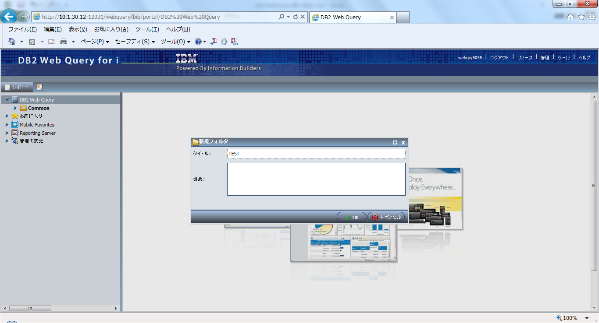

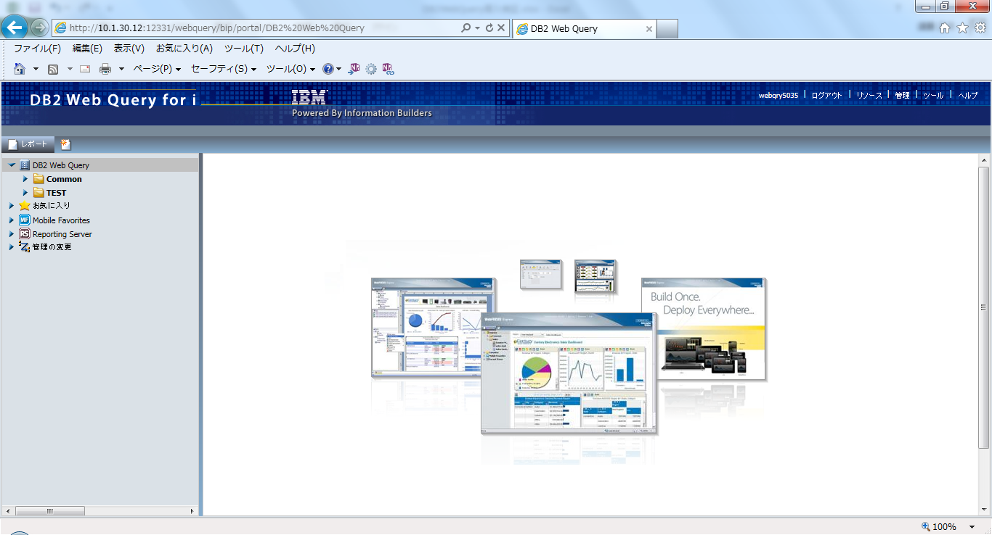

●メタデータの取り込み ・・・ サンプルデータ（QWQCENTライブラリ)の取り込み ・・・ 作成したフォルダ「TEST」－「メタデータ」－「ウィザード」
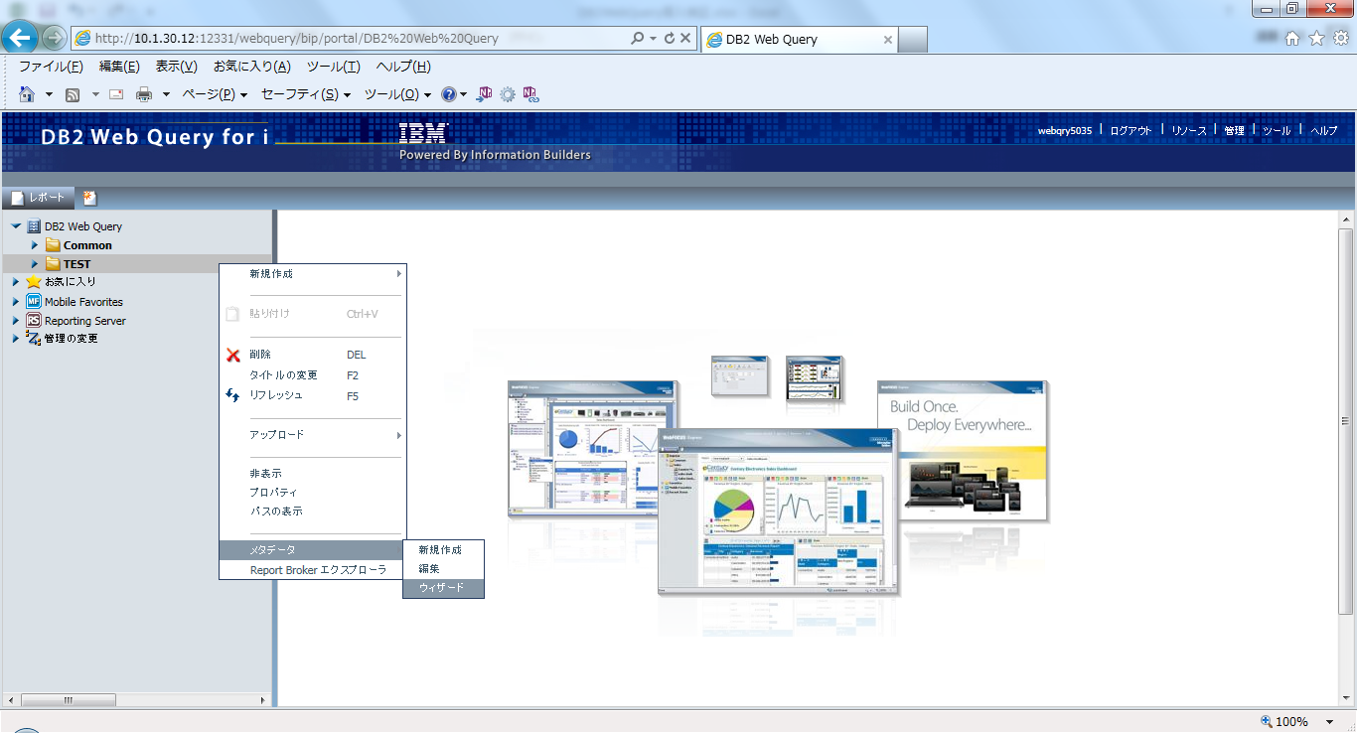

※「メタデータのインポート」を選択
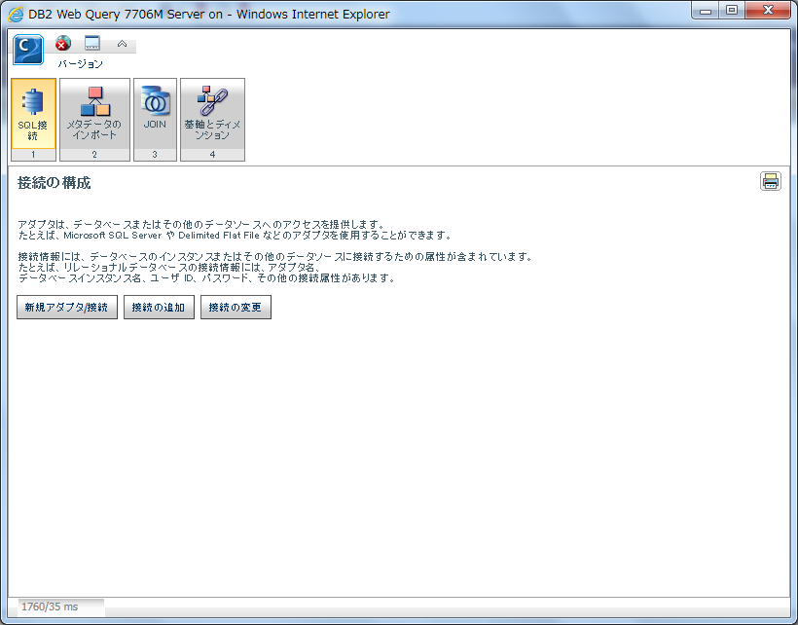

※そのまま次へ
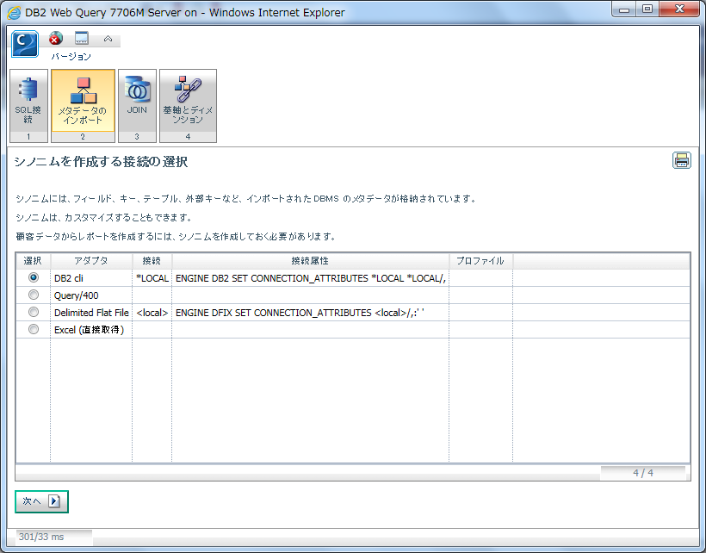

※ライブラリー名にQWQCENTを指定し、次へ ・・・ ＱＷＱＣＥＮＴとはサンプルデータのあるライブラリーです。
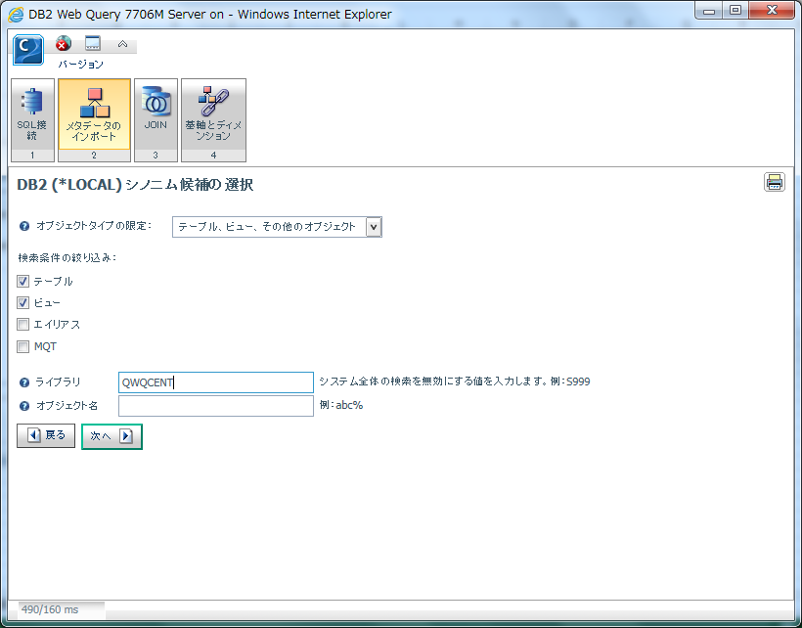

※すべての項目をチェックして、次へ
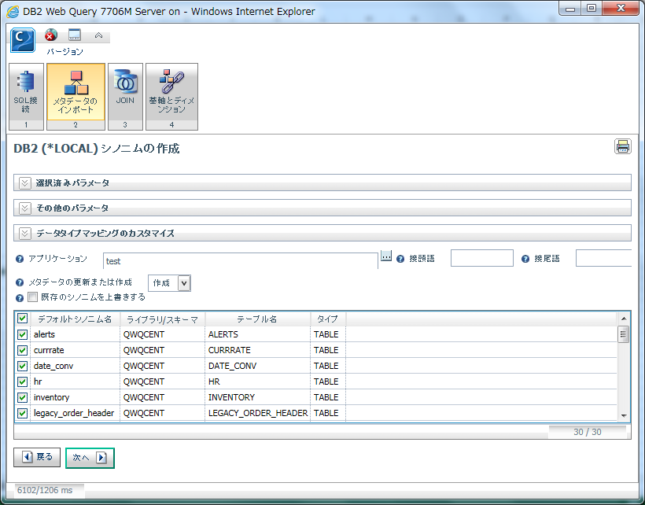

※確認したら、ｘで閉じる
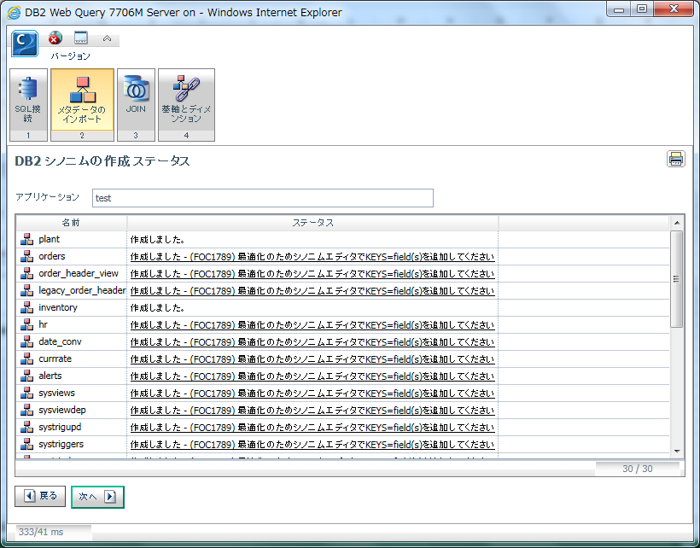

※取り込まれたことを確認 ・・・ 「Reporting Server」－「EDASERVE」－「ｔｅｓｔ」の配下に取り込まれていることを確認

レポート作成①
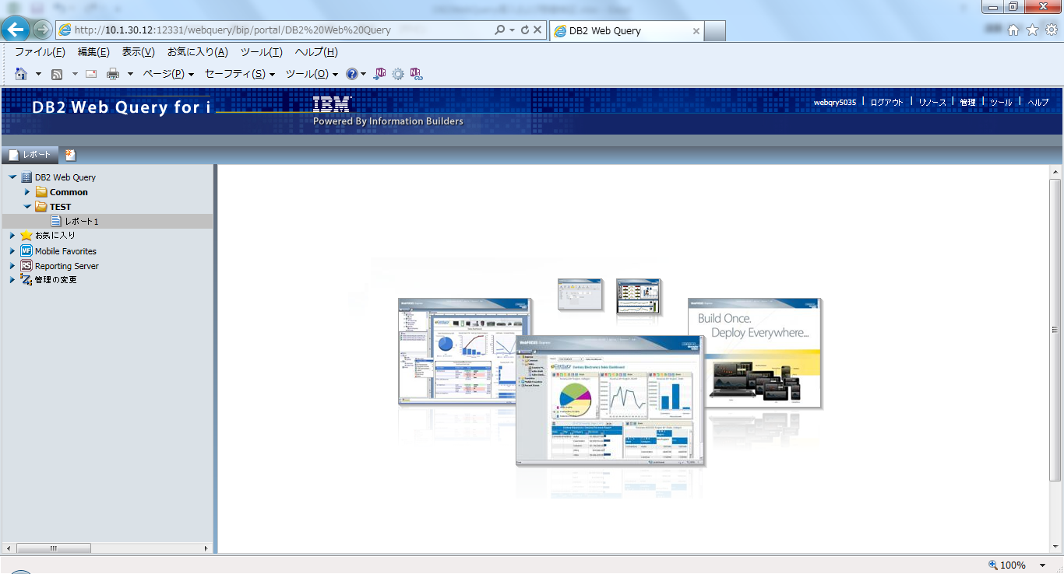
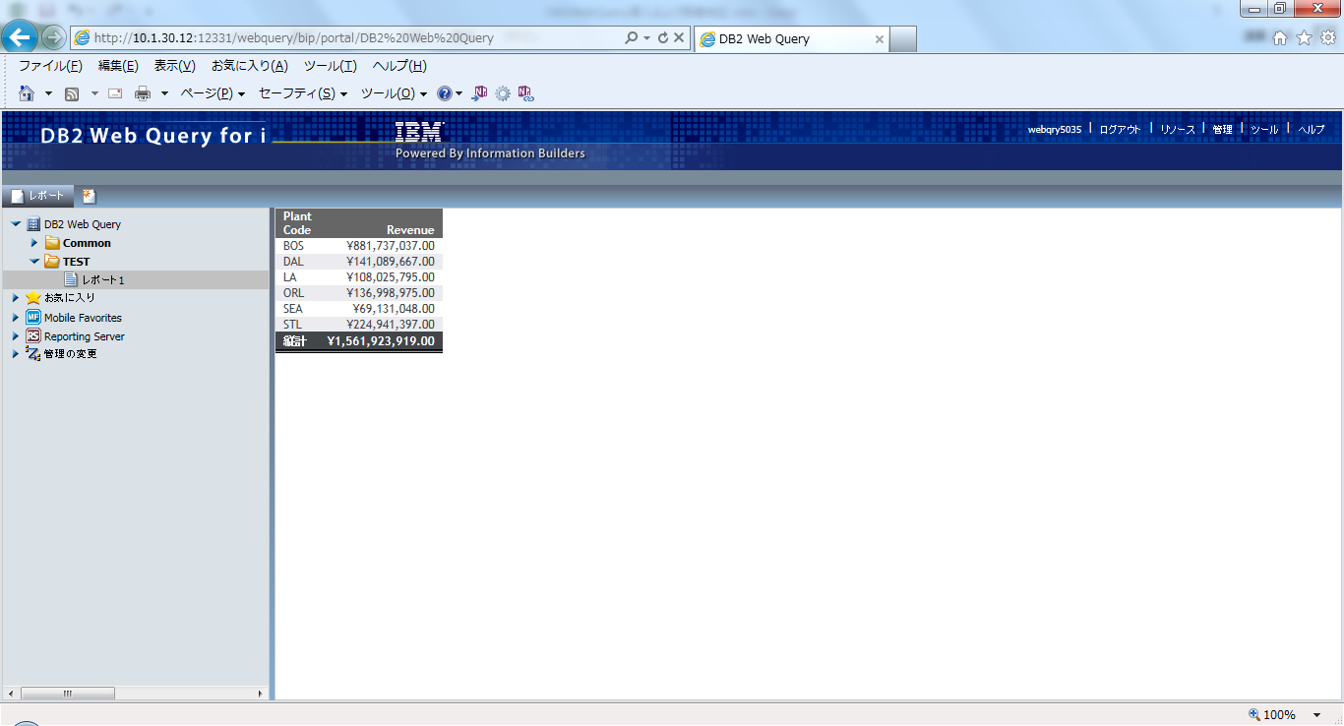
シンプルなレポートの作成

●該当フォルダより、「新規作成」－「レポート」を選択。
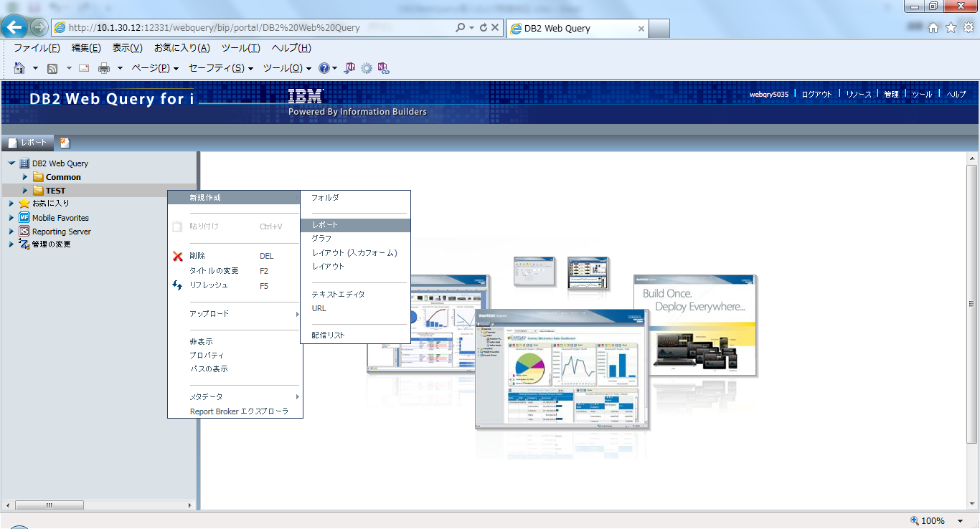

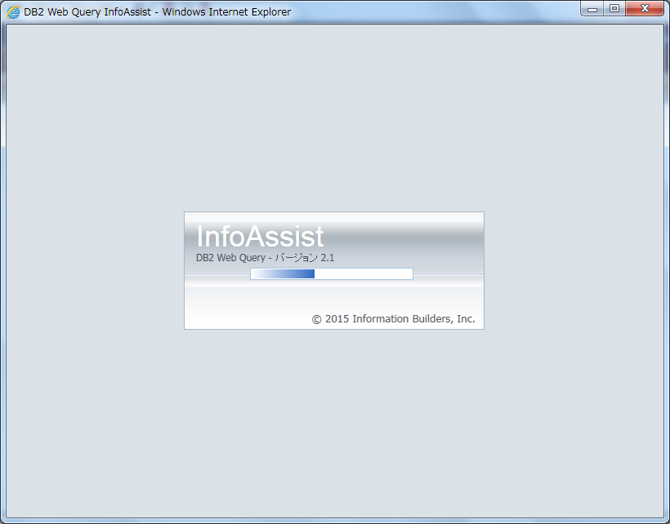

●処理したいファイルを選択し、OKボタンを押下。
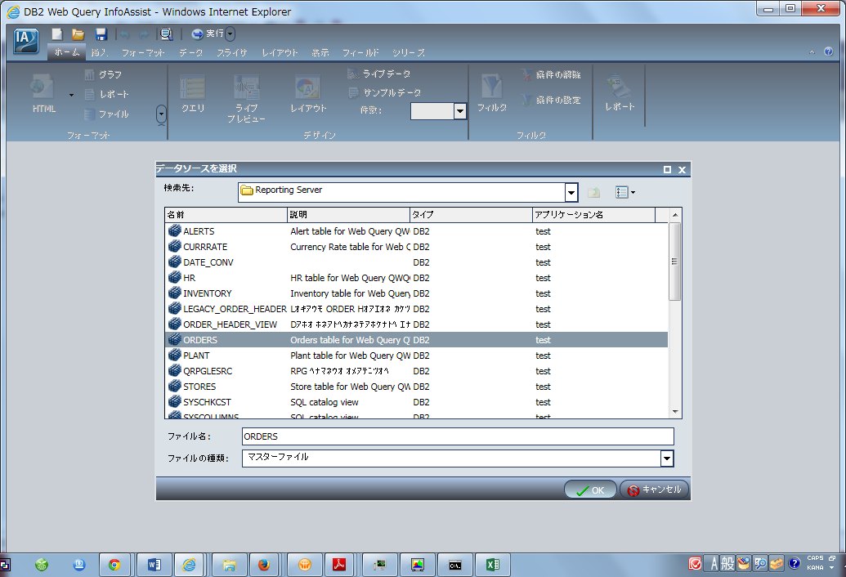

●「Plant Code」をダブルクリック。




●「基軸/プロパティ」内の「Revenue」をダブルクリック。




●「ホーム」リボン－「レポート」アイコン内－「総合計」を選択。




●最上部の「保存」ボタンを選択


●「レポート１」という名前で保存ボタンを押下。


●レポート実行ボタンを押下。


※最下部にレポート結果が追加されます。


●「Revenue」のフォーマット変更 ・・・ レポート結果を削除し、ライブラリービューから行う。


※通貨記号(浮動)にチェックを付ける




●上書き保管する。




●明細リストの表示




●InfoAssistを終了し、DB2WebQuery画面より実行する。

レポート作成②



複雑なレポートの作成

●該当フォルダより、「新規作成」－「レポート」を選択。


●処理したいファイルを選択し、OKボタンを押下。


●「Plant Code」を追加


●「Store Code」を追加


●「Revenue」と「Cost of Goods Sold」を追加


●「Revenue」をカンマ編集


●「Cost of Goods Sold」をカンマ編集


●総合計の追加


●項目（Gross_Profit）の追加 ・・・ 「データ」リボン－「一時項目（COMPUTE)」より


※フィールド名：Gross_Profit、フォーマット：I１０MCと入力し、以下の画面のようにしてOKボタンを押下。




●「保管」ボタンを押下。


●条件スタイルの追加 ・・・ 追加したGross_Profitより、「詳細」－「条件付きスタイル設定」


※以下のように設定する。




●見出しの追加 ・・・ 「ホーム」－「見出しまたは御注を追加」


※「レポートの見出し」より


※「レポート御注」より






※”&DATE”を”＆DATEMｔｒDYY"に変更




●「レポート２」として保存。




●実行する。






●InfoAssistを終了し、DB2WebQuery画面より実行する。

グラフ作成



グラフの作成

●該当フォルダより、「新規作成」－「グラフ」を選択。


●処理したいファイルを選択し、OKボタンを押下。


●「フォーマット」リボン－「折れ線」を選択


●「データ」リボン－「一時項目（Define)」を選択


●フィールド名：MthYr、フォーマット：MtYYと以下のように入力。




●基軸（SUM)：「Revenue」、X軸：「MthYr」、シリーズ：Plant_Codeを指定する。


●日付の編集


●マーカー：なし設定になっていることを確認する。


●「グラフ１」として保存する。


●グラフの実行。




●日付指定


●「Order_Date」をフィルタ枠にドラッグし、フィルタ画面より、”等しい”から”以上”に変更して、プロンプトより「テキスト入力値・・・・」に設定


●変数：「FROM_DATE」、プロンプト：「開始期間（YYYYMMDD)」に変更。 ・・・ （）は大文字で入力する


●「Order_Date」をフィルタ枠にドラッグし、フィルタ画面より、”等しい”から”以下”に変更して、プロンプトより「テキスト入力値・・・・」に設定


●変数：「TO_DATE」、プロンプト：「終了期間（YYYYMMDD)」に変更。 ・・・ （）は大文字で入力する


●上書き保管。


●実行確認


※開始期間：20100101、終了期間：20101231を指定して、実行ボタンを押下




●InfoAssistを終了し、DB2WebQuery画面より実行する。

ダッシュボード(複数文章)作成


ダッシュボード(複数文章)作成

●「レポート２」を呼び出し、ベースにして作成


●「データ」リボン－「ライブプレビュー」から「レイアウト」に変更




●「レポート２」で項目のStore_Codeを削除し、内容を４インチに移動


●「レイアウト１」という名前で保存する。




●円グラフの挿入 ・・・ 「挿入」リボン－「グラフ」を選択


●「フォーマット」リボン－「グラフ」－「円」を選択


●基軸：「Revenue」、円項目：「Plant」を選択する。


●円グラフの見出し ・・・ 「ホーム」リボン－「レポート」－「見出し/御注」を選択し、「Revenue」と入力して下線、中央揃え、青色に設定




●棒グラフの挿入 ・・・ 「挿入」リボン－「グラフ」を選択


●「フォーマット」リボン－「グラフ」－「棒」を選択


●基軸：「Returns」、Xj軸：「Plant」を選択する。


●棒グラフの見出し ・・・ 「ホーム」リボン－「レポート」－「見出し/御注」を選択し、「Returns」と入力して下線、中央揃え、青色に設定


●棒グラフの編集


●色モードの編集で「グループ」を選択




●出力フォーマットの指定 ・・・ 「フォーマット」リボン－「出力」－「HTML」を選択


●レイアウトを保管




●実行確認




●InfoAssistを終了し、DB2WebQuery画面より実行する。

